Données
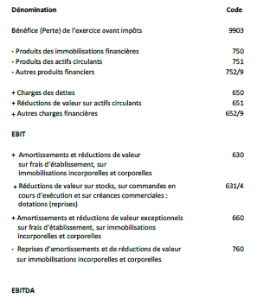
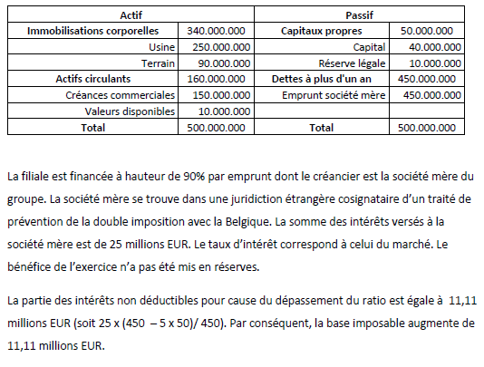
MODE DE CALCUL EBIT/EBITDA+EBITDA européen | MODE DE CALCUL Thin Cap | CHIFFRES CONSOLIDES

